Feuil1
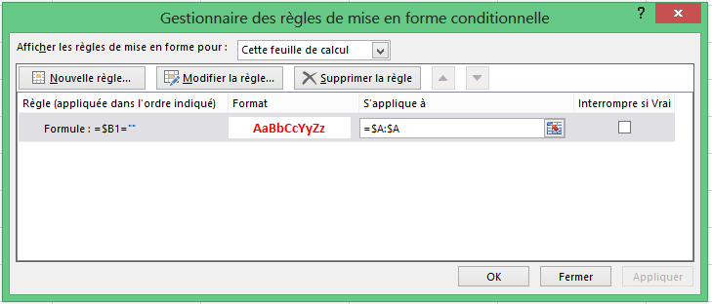
154 | 1
14
685 | 3
6 | 4
454
46548 | 454
53153

